Sheet1
Nom/Reference | YLIDAR X2 360 | Lidar lite V4 | HC - SR04 | GP2Y0A710K0F | TFmini | VL6180X | GP2Y0A51SK0F | GP2Y0A21
Technologie | LASER | Laser | Ultrason | Infrarouge | LED | Laser | Infrarouge | Infrarouge
Plage de mesure | 0.10-8m | 0.05m-10m | 2cm-400cm | 100 to 550 cm | 0.3m-12m | 10cm-120 cm | 2 to 15 cm | 10 cm à 80 cm
Precision | 2% | 1 cm | 3mm | ± 0.3mm | 1% (less than 6m), 2% (6m-12m) | 3% | 0.30% | 0.30%
Erreur sur la mesure | 2mm | 1 cm pour 2m | 3mm | - | - | 3mm | 0,3mm | 0,3 mm
Interface de communication | USB | I2C, ANT | - | - | UART /RX/TX | I2C interface
Courant nominal | 350 mA | 85mA | 15 mA | 30 mA | - | 19mA | 12 mA | 30 mA
Tension d'alimentation | 4.8V~5.2V | 4.75-5.25V | 5V | 4.5 to 5.5 V | 4.5V-6V | 2,6-3,5V | 4,5V à 5V | 4,5V à 5V
Longueur d'onde | 785 nm | 940 nm | - | λ = 870 ± 70nm |  | 940nm | λ=870nm±70nm | λ=870nm±70nm
Angle faisceau sortant | - | 4.77 | 15° | - | 2.3° | 25°,35°
fréquence de balayage | 5 à 8 Hz | - | - | - | - | -
Prix | 72€ | 55 | 4.12€ | 19.25 | 40€ | 2.26€ | 12.90 € | 10.50 €
Type de sortie |  |  |  |  |  |  | Analogique | Analogique

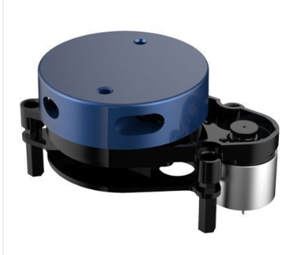
Datasheets
 | https://global.sharp/products/device/lineup/data/pdf/datasheet/gp2y0a51sk_e.pdf
 | https://www.gotronic.fr/pj2-35741-1643.pdf
 | https://www.elektor.fr/ydlidar-x2-360-degree-laser-range-scanner
 | https://www.robotshop.com/media/files/content/p/pli/pdf/lidar-lite-v4-led-rangefinder-10m-datasheet.pdf

